Sheet1
申込日 |  | 年 月 日
団体名 |  |  |  |  |  | ご担当者
お届け先 | 〒
 | ご住所
 | お名前
Eメール |  | 注文内容・デザイン確認のため、必ずご入力ください
TEL |  |  |  |  |  | FAX

 | ※ |  | に注文枚数・サイズなどを入力してください
 | ※ | デザイン内「ここに原稿を入力」の部分に、ご希望の原稿を入力してください。

 | ■四角大タイプ |  |  | 合計2 | 枚

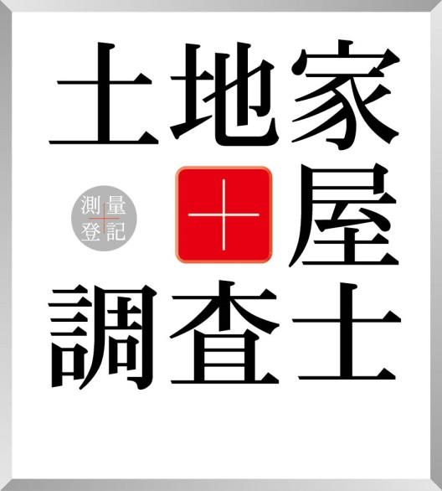
ここに原稿を入力
ここに原稿を入力
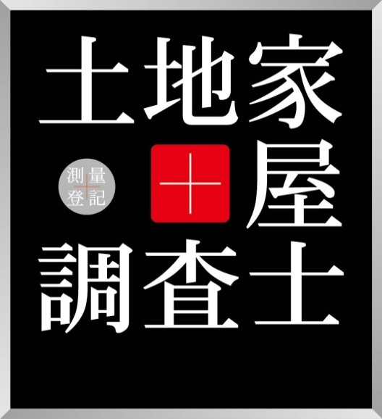
ここに原稿を入力
ここに原稿を入力
 |  |  |  |  |  |  |  | 希望枚数を入力
 |  |  |  |  |  |  |  | 白 |  | 合計 2枚
 |  |  |  |  |  |  |  | シール | マグネット

 |  |  |  |  |  |  |  | 黒
 |  |  |  |  |  |  |  | シール | マグネット

 |  |  |  |  |  |  |  | 縦 |  | mm
 |  |  |  |  |  |  |  |  | 150～300mm

 |  | ※サイズは白黒共通です
 |  | ※縦は150mm～300mでご指示ください。縦横比1：0.9 。原稿量などにより若干変化します
 |  | ※原稿は1タイプのみ。白黒1枚ずつご注文の際は、代表して白の方に原稿をご入力ください。

 | ■横長大タイプ |  |  | 1 | 枚

ここに原稿を入力
ここに原稿を入力
 |  |  |  |  |  |  |  | 希望欄に「1」を入力
 |  |  |  |  |  |  |  | 白 |  | 合計 1枚
 |  |  |  |  |  |  |  | シール | マグネット

ここに原稿を入力
ここに原稿を入力
 |  |  |  |  |  |  |  | 黒
 |  |  |  |  |  |  |  | シール | マグネット

 |  |  |  |  |  |  |  | 横 |  | mm
 |  |  |  |  |  |  |  |  | 300～500mm

 |  | ※横は300mm～500mでご指示ください。縦横比0.24：1 。原稿量などにより若干変化します
 |  | ※白黒選んで原稿をご入力ください。

 | ■四角小タイプ |  |  | 白黒各3枚 |  |  |  | シールのみ。原稿は四角大タイプと同一

 | ■横長小タイプ |  |  | 白黒各1枚 |  |  |  | シールのみ。原稿は横長大タイプと同一

 | ■徽章 |  |  | 横7cm・5cm各1枚 |  |  | シールのみ。

